DeXuatVatTu
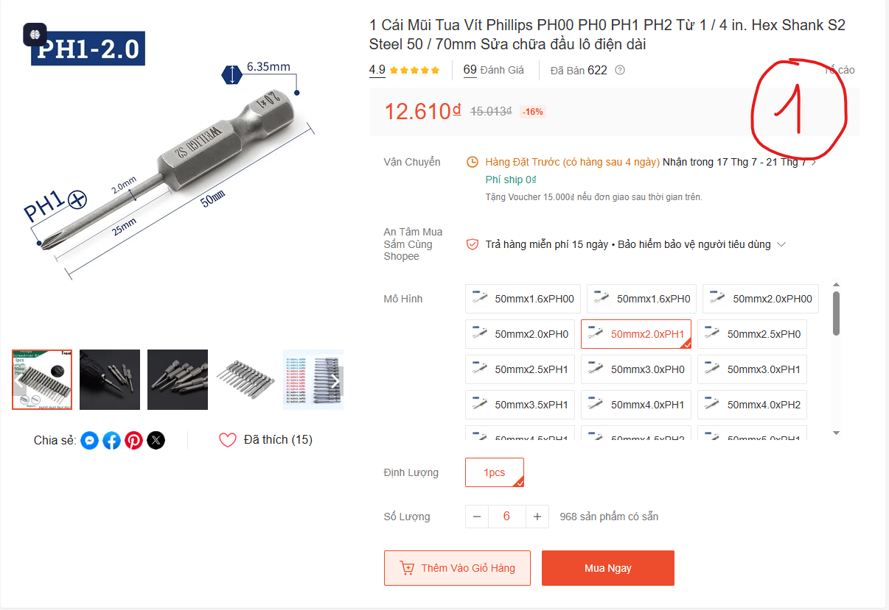
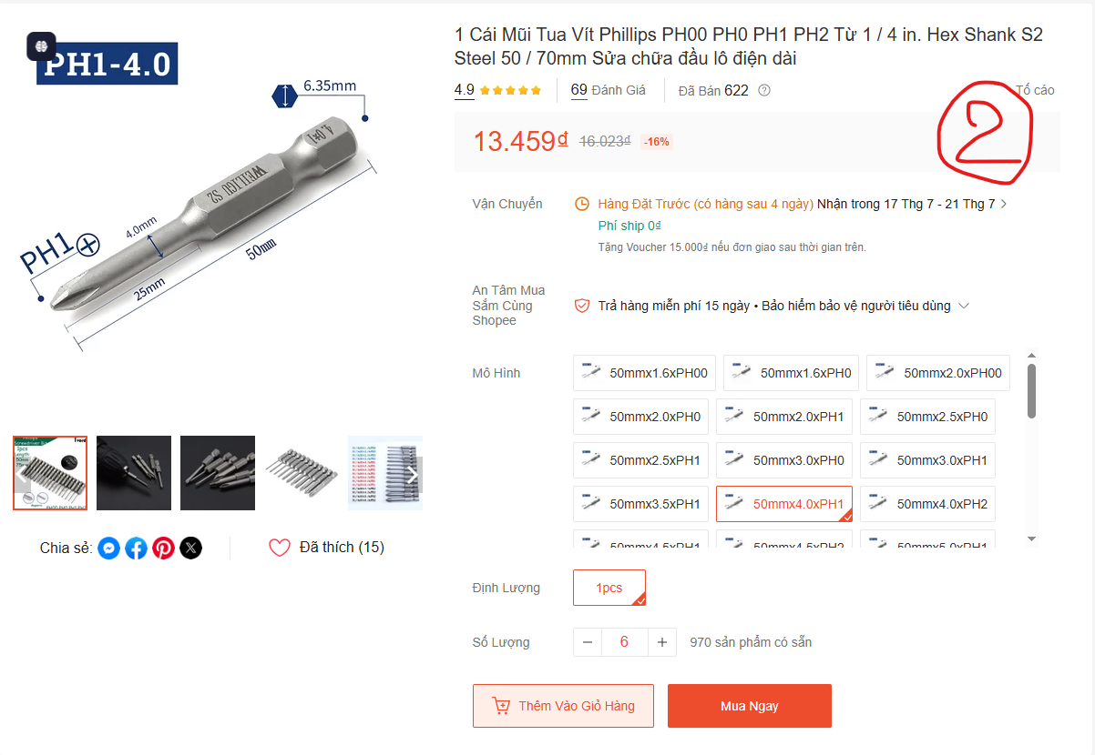
 |  | PHIẾU YÊU CẦU CUNG CẤP VẬT TƯ |  |  | BM.02-QT.10/ISO
 |  |  |  |  | Ban hành: 01/06/2018
 |  |  |  |  | Lần: 01
Phòng ban/ Bộ phận: PKT/ Bảo hành - Sản xuất |  |  |  |  |  | Hà Nội, ngày 07 tháng 07 năm 2026
STT | Mục đích | Tên vật tư | ĐVT | Số lượng |  | Ghi chú
 |  |  |  | Yêu cầu | Thực xuất
1 | Sử dụng cho công việc Bảo hành - Sản xuất | Mũi Tua Vít Phillips PH1 Hex Shank S2 50mm Φ 2 | Chiếc | 6 |  | https://shopee.vn/1-C%C3%A1i-M%C5%A9i-Tua-V%C3%ADt-Phillips-PH00-PH0-PH1-PH2-T%E1%BB%AB-1-4-in.-Hex-Shank-S2-Steel-50-70mm-S%E1%BB%ADa-ch%E1%BB%AFa-%C4%91%E1%BA%A7u-l%C3%B4-%C4%91i%E1%BB%87n-d%C3%A0i-i.1655135525.54602585069?extraParams=%7B%22display_model_id%22%3A320249517174%2C%22model_selection_logic%22%3A3%7D&sp_atk=896338a7-e7bc-4ab8-ace5-dcd92c0f9ac0&xptdk=896338a7-e7bc-4ab8-ace5-dcd92c0f9ac0&gidzl=0VxdAxe5l0G3uE4iiHYw00BbxYsc7hTG7BU-UASQi50KvkzsfnYqNXwskNRs6x1UJk7e9MAAosmVkGAx1G
2 |  | Mũi Tua Vít Phillips PH1 Hex Shank S2 50mm Φ 4 | Chiếc | 6 |  | https://shopee.vn/1-C%C3%A1i-M%C5%A9i-Tua-V%C3%ADt-Phillips-PH00-PH0-PH1-PH2-T%E1%BB%AB-1-4-in.-Hex-Shank-S2-Steel-50-70mm-S%E1%BB%ADa-ch%E1%BB%AFa-%C4%91%E1%BA%A7u-l%C3%B4-%C4%91i%E1%BB%87n-d%C3%A0i-i.1655135525.54602585069?extraParams=%7B%22display_model_id%22%3A320249517174%2C%22model_selection_logic%22%3A3%7D&sp_atk=896338a7-e7bc-4ab8-ace5-dcd92c0f9ac0&xptdk=896338a7-e7bc-4ab8-ace5-dcd92c0f9ac0&gidzl=0VxdAxe5l0G3uE4iiHYw00BbxYsc7hTG7BU-UASQi50KvkzsfnYqNXwskNRs6x1UJk7e9MAAosmVkGAx1G
3 |  | Tô vít 4 cạnh cỡ nhỏ Φ3mm x 100mm | Chiếc | 3 |  | https://shopee.vn/Tua-v%C3%ADt-nh%E1%BB%8F-2-c%E1%BA%A1nh-4-c%E1%BA%A1nh-c%C3%B3-nam-ch%C3%A2m-i.313990598.25367050698?extraParams=%7B%22display_model_id%22%3A204947377381%2C%22model_selection_logic%22%3A3%7D&sp_atk=6e0c4668-1025-4f4e-841b-571d9e87e9e9&xptdk=6e0c4668-1025-4f4e-841b-571d9e87e9e9
4 |  | Xăng vệ sinh bo mạch PCB chai thủy tinh 350ml | Chiếc | 6 |  | https://linhkienchatluong.vn/urldung-dich-tay-rua/xang-ve-sinh-bo-mach-pcb-chai-thuy-tinh-350ml_sp2397_ct4693.aspx
5 |  | Thùng carton đựng hàng hóa thành phẩm | Chiếc | 200 |  | Size thùng: 30*20*20, loại thùng 3 lớp
 |  | Túi chống sốc xốp

GĐ. Điều Hành |  |  | TP. Kỹ Thuật |  | Người Lập
(Ký, ghi rõ họ tên) |  |  | (Ký, ghi rõ họ tên) |  | (Ký, ghi rõ họ tên)
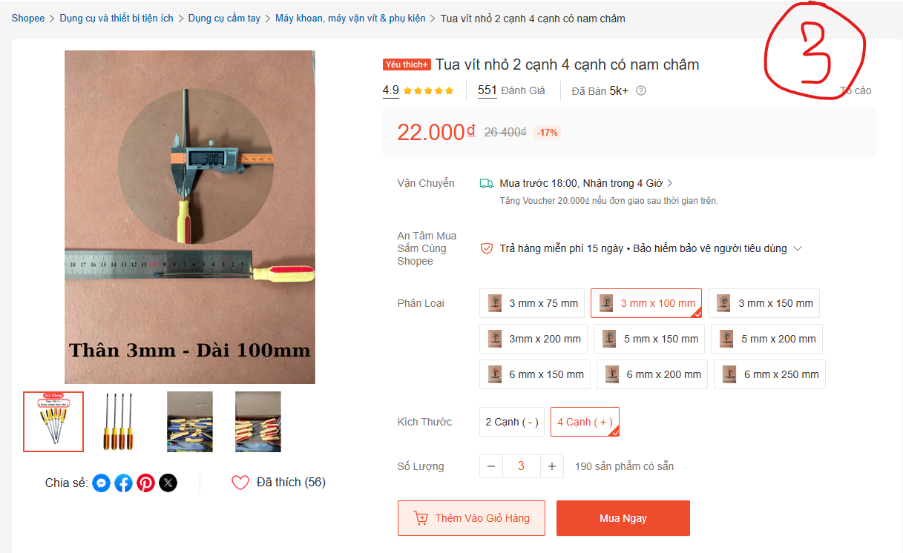
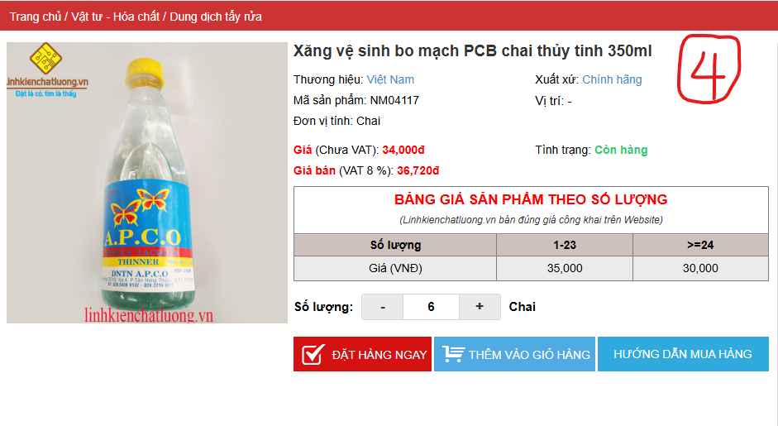

Nguyễn Hải |  |  | Đào Văn Thông |  | Nguyễn Minh Tùng

